3Days
Fecha: | 2022-03-19 |  | Fecha: | 2022-12-21 |  | Fecha: | 2022-06-21
coordinar: | 40.9559474, -3.7991826 |  | coordinar: | 40.9560123, -3.7992043 |  | coordinar: | 40.9560123, -3.7992043
ubicación: | 40.95594740,-3.79918260 |  | ubicación: | 40.95601230,-3.79920430 |  | ubicación: | 40.95601230,-3.79920430
hora | Azimut | Elevación 19-mar | hora | Azimut | Elevación 21-dic | hora | Azimut | Elevación 21-jun
7:20:30 | 89.99 | -0.833 | 8:36:24 | 120.93 | -0.833 | 5:43:19 | 57.36 | -0.833
7:25:00 | 90.73 | 0.01 | 8:45:00 | 122.34 | 0.54 | 5:50:00 | 58.46 | 0.23
7:30:00 | 91.55 | 0.96 | 8:50:00 | 123.17 | 1.34 | 5:55:00 | 59.27 | 1.04
7:35:00 | 92.37 | 1.9 | 8:55:00 | 124 | 2.12 | 6:00:00 | 60.08 | 1.85
7:40:00 | 93.19 | 2.85 | 9:00:00 | 124.84 | 2.9 | 6:05:00 | 60.88 | 2.68
7:45:00 | 94.01 | 3.79 | 9:05:00 | 125.69 | 3.67 | 6:10:00 | 61.67 | 3.5
7:50:00 | 94.83 | 4.73 | 9:10:00 | 126.55 | 4.44 | 6:15:00 | 62.46 | 4.34
7:55:00 | 95.66 | 5.67 | 9:15:00 | 127.42 | 5.19 | 6:20:00 | 63.24 | 5.18
8:00:00 | 96.49 | 6.61 | 9:20:00 | 128.29 | 5.93 | 6:25:00 | 64.02 | 6.02
8:05:00 | 97.32 | 7.55 | 9:25:00 | 129.18 | 6.67 | 6:30:00 | 64.8 | 6.87
8:10:00 | 98.16 | 8.49 | 9:30:00 | 130.07 | 7.4 | 6:35:00 | 65.56 | 7.73
8:15:00 | 99 | 9.42 | 9:35:00 | 130.97 | 8.12 | 6:40:00 | 66.33 | 8.59
8:20:00 | 99.84 | 10.36 | 9:40:00 | 131.89 | 8.82 | 6:45:00 | 67.09 | 9.46
8:25:00 | 100.69 | 11.29 | 9:45:00 | 132.81 | 9.52 | 6:50:00 | 67.84 | 10.33
8:30:00 | 101.55 | 12.21 | 9:50:00 | 133.74 | 10.21 | 6:55:00 | 68.6 | 11.21
8:35:00 | 102.41 | 13.14 | 9:55:00 | 134.68 | 10.88 | 7:00:00 | 69.35 | 12.09
8:40:00 | 103.28 | 14.06 | 10:00:00 | 135.63 | 11.55 | 7:05:00 | 70.09 | 12.97
8:45:00 | 104.16 | 14.98 | 10:05:00 | 136.6 | 12.2 | 7:10:00 | 70.84 | 13.86
8:50:00 | 105.04 | 15.89 | 10:10:00 | 137.57 | 12.85 | 7:15:00 | 71.58 | 14.76
8:55:00 | 105.94 | 16.8 | 10:15:00 | 138.55 | 13.48 | 7:20:00 | 72.32 | 15.65
9:00:00 | 106.84 | 17.71 | 10:20:00 | 139.55 | 14.09 | 7:25:00 | 73.06 | 16.56
9:05:00 | 107.75 | 18.61 | 10:25:00 | 140.55 | 14.7 | 7:30:00 | 73.79 | 17.46
9:10:00 | 108.67 | 19.51 | 10:30:00 | 141.57 | 15.29 | 7:35:00 | 74.53 | 18.37
9:15:00 | 109.6 | 20.4 | 10:35:00 | 142.59 | 15.87 | 7:40:00 | 75.27 | 19.28
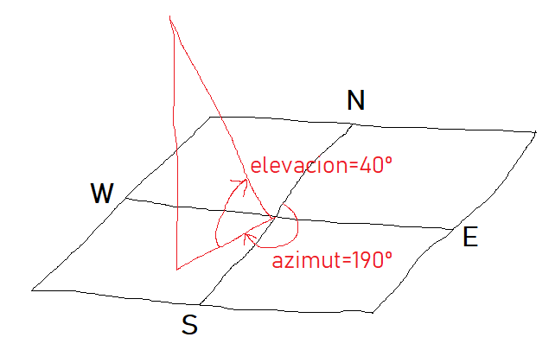
9:20:00 | 110.54 | 21.29 | 10:40:00 | 143.63 | 16.44 | 7:45:00 | 76 | 20.19
9:25:00 | 111.49 | 22.17 | 10:45:00 | 144.68 | 16.99 | 7:50:00 | 76.74 | 21.11
9:30:00 | 112.46 | 23.05 | 10:50:00 | 145.74 | 17.53 | 7:55:00 | 77.47 | 22.03
9:35:00 | 113.44 | 23.92 | 10:55:00 | 146.81 | 18.06 | 8:00:00 | 78.21 | 22.95
9:40:00 | 114.43 | 24.78 | 11:00:00 | 147.89 | 18.56 | 8:05:00 | 78.95 | 23.88
9:45:00 | 115.44 | 25.64 | 11:05:00 | 148.98 | 19.06 | 8:10:00 | 79.69 | 24.81
9:50:00 | 116.46 | 26.49 | 11:10:00 | 150.09 | 19.54 | 8:15:00 | 80.43 | 25.74
9:55:00 | 117.49 | 27.33 | 11:15:00 | 151.2 | 20 | 8:20:00 | 81.17 | 26.67
10:00:00 | 118.54 | 28.17 | 11:20:00 | 152.33 | 20.45 | 8:25:00 | 81.92 | 27.6
10:05:00 | 119.61 | 28.99 | 11:25:00 | 153.46 | 20.88 | 8:30:00 | 82.67 | 28.54
10:10:00 | 120.7 | 29.81 | 11:30:00 | 154.61 | 21.29 | 8:35:00 | 83.43 | 29.47
10:15:00 | 121.8 | 30.62 | 11:35:00 | 155.77 | 21.69 | 8:40:00 | 84.19 | 30.41
10:20:00 | 122.92 | 31.42 | 11:40:00 | 156.93 | 22.06 | 8:45:00 | 84.96 | 31.35
10:25:00 | 124.07 | 32.21 | 11:45:00 | 158.11 | 22.42 | 8:50:00 | 85.73 | 32.29
10:30:00 | 125.23 | 32.98 | 11:50:00 | 159.29 | 22.77 | 8:55:00 | 86.51 | 33.23
10:35:00 | 126.41 | 33.75 | 11:55:00 | 160.49 | 23.09 | 9:00:00 | 87.29 | 34.18
10:40:00 | 127.61 | 34.51 | 12:00:00 | 161.69 | 23.4 | 9:05:00 | 88.08 | 35.12
10:45:00 | 128.84 | 35.25 | 12:05:00 | 162.9 | 23.68 | 9:10:00 | 88.89 | 36.06
10:50:00 | 130.09 | 35.98 | 12:10:00 | 164.12 | 23.95 | 9:15:00 | 89.7 | 37.01
10:55:00 | 131.36 | 36.7 | 12:15:00 | 165.35 | 24.2 | 9:20:00 | 90.52 | 37.95
11:00:00 | 132.66 | 37.4 | 12:20:00 | 166.58 | 24.43 | 9:25:00 | 91.35 | 38.9
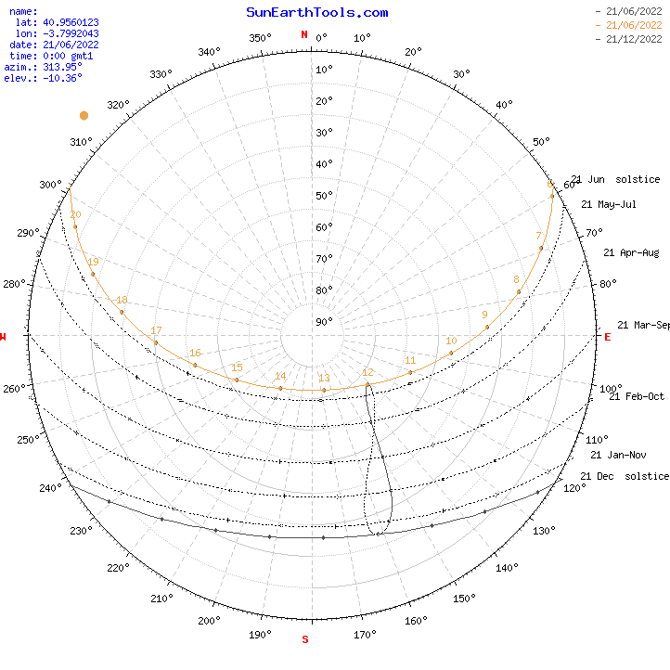
11:05:00 | 133.98 | 38.09 | 12:25:00 | 167.82 | 24.64 | 9:30:00 | 92.19 | 39.84
11:10:00 | 135.32 | 38.76 | 12:30:00 | 169.06 | 24.83 | 9:35:00 | 93.05 | 40.78
11:15:00 | 136.69 | 39.42 | 12:35:00 | 170.31 | 25 | 9:40:00 | 93.92 | 41.72
11:20:00 | 138.09 | 40.06 | 12:40:00 | 171.57 | 25.15 | 9:45:00 | 94.8 | 42.66
11:25:00 | 139.51 | 40.68 | 12:45:00 | 172.83 | 25.27 | 9:50:00 | 95.7 | 43.6
11:30:00 | 140.96 | 41.29 | 12:50:00 | 174.09 | 25.38 | 9:55:00 | 96.62 | 44.54
11:35:00 | 142.44 | 41.87 | 12:55:00 | 175.36 | 25.47 | 10:00:00 | 97.55 | 45.48
11:40:00 | 143.94 | 42.44 | 13:00:00 | 176.62 | 25.53 | 10:05:00 | 98.51 | 46.41
11:45:00 | 145.47 | 42.99 | 13:05:00 | 177.89 | 25.58 | 10:10:00 | 99.49 | 47.35
11:50:00 | 147.03 | 43.51 | 13:10:00 | 179.16 | 25.6 | 10:15:00 | 100.49 | 48.28
11:55:00 | 148.61 | 44.02 | 13:15:00 | 180.44 | 25.61 | 10:20:00 | 101.51 | 49.2
12:00:00 | 150.22 | 44.5 | 13:20:00 | 181.71 | 25.59 | 10:25:00 | 102.56 | 50.13
12:05:00 | 151.86 | 44.96 | 13:25:00 | 182.98 | 25.55 | 10:30:00 | 103.64 | 51.04
12:10:00 | 153.52 | 45.39 | 13:30:00 | 184.25 | 25.49 | 10:35:00 | 104.75 | 51.96
12:15:00 | 155.21 | 45.8 | 13:35:00 | 185.51 | 25.41 | 10:40:00 | 105.9 | 52.87
12:20:00 | 156.92 | 46.19 | 13:40:00 | 186.78 | 25.31 | 10:45:00 | 107.07 | 53.78
12:25:00 | 158.66 | 46.54 | 13:45:00 | 188.04 | 25.19 | 10:50:00 | 108.29 | 54.67
12:30:00 | 160.42 | 46.87 | 13:50:00 | 189.29 | 25.05 | 10:55:00 | 109.55 | 55.57
12:35:00 | 162.19 | 47.18 | 13:55:00 | 190.55 | 24.88 | 11:00:00 | 110.85 | 56.45
12:40:00 | 163.99 | 47.45 | 14:00:00 | 191.79 | 24.7 | 11:05:00 | 112.2 | 57.33
12:45:00 | 165.81 | 47.7 | 14:05:00 | 193.03 | 24.5 | 11:10:00 | 113.6 | 58.2
12:50:00 | 167.64 | 47.92 | 14:10:00 | 194.27 | 24.27 | 11:15:00 | 115.06 | 59.06
12:55:00 | 169.49 | 48.11 | 14:15:00 | 195.5 | 24.03 | 11:20:00 | 116.58 | 59.91
13:00:00 | 171.35 | 48.27 | 14:20:00 | 196.72 | 23.77 | 11:25:00 | 118.16 | 60.75
13:05:00 | 173.22 | 48.4 | 14:25:00 | 197.93 | 23.49 | 11:30:00 | 119.81 | 61.57
13:10:00 | 175.1 | 48.49 | 14:30:00 | 199.14 | 23.19 | 11:35:00 | 121.53 | 62.39
13:15:00 | 176.99 | 48.56 | 14:35:00 | 200.33 | 22.87 | 11:40:00 | 123.34 | 63.18
13:20:00 | 178.87 | 48.59 | 14:40:00 | 201.52 | 22.53 | 11:45:00 | 125.23 | 63.96
13:25:00 | 180.77 | 48.6 | 14:45:00 | 202.7 | 22.18 | 11:50:00 | 127.21 | 64.72
13:30:00 | 182.65 | 48.57 | 14:50:00 | 203.87 | 21.81 | 11:55:00 | 129.28 | 65.47
13:35:00 | 184.54 | 48.51 | 14:55:00 | 205.03 | 21.41 | 12:00:00 | 131.47 | 66.18
13:40:00 | 186.42 | 48.43 | 15:00:00 | 206.18 | 21.01 | 12:05:00 | 133.76 | 66.88
13:45:00 | 188.3 | 48.31 | 15:05:00 | 207.32 | 20.58 | 12:10:00 | 136.16 | 67.55
13:50:00 | 190.16 | 48.16 | 15:10:00 | 208.44 | 20.14 | 12:15:00 | 138.69 | 68.19
13:55:00 | 192.01 | 47.98 | 15:15:00 | 209.56 | 19.68 | 12:20:00 | 141.35 | 68.79
14:00:00 | 193.85 | 47.77 | 15:20:00 | 210.67 | 19.21 | 12:25:00 | 144.13 | 69.36
14:05:00 | 195.67 | 47.53 | 15:25:00 | 211.77 | 18.72 | 12:30:00 | 147.05 | 69.9
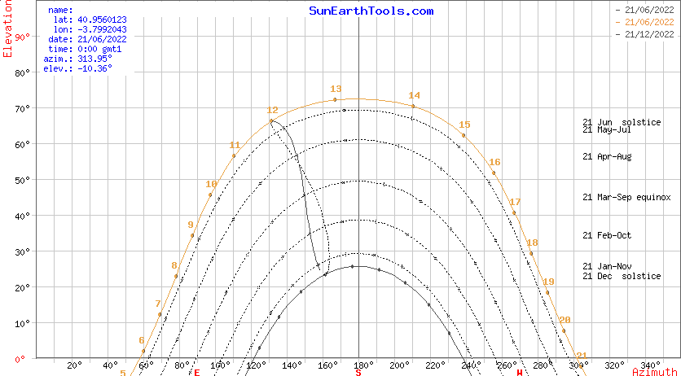
14:10:00 | 197.47 | 47.26 | 15:30:00 | 212.85 | 18.22 | 12:35:00 | 150.1 | 70.39
14:15:00 | 199.26 | 46.96 | 15:35:00 | 213.93 | 17.7 | 12:40:00 | 153.28 | 70.84
14:20:00 | 201.02 | 46.64 | 15:40:00 | 214.99 | 17.16 | 12:45:00 | 156.59 | 71.24
14:25:00 | 202.76 | 46.29 | 15:45:00 | 216.04 | 16.61 | 12:50:00 | 160.01 | 71.59
14:30:00 | 204.48 | 45.91 | 15:50:00 | 217.08 | 16.05 | 12:55:00 | 163.55 | 71.88
14:35:00 | 206.18 | 45.51 | 15:55:00 | 218.11 | 15.48 | 13:00:00 | 167.18 | 72.12
14:40:00 | 207.85 | 45.08 | 16:00:00 | 219.13 | 14.89 | 13:05:00 | 170.89 | 72.3
14:45:00 | 209.49 | 44.63 | 16:05:00 | 220.14 | 14.29 | 13:10:00 | 174.65 | 72.42
14:50:00 | 211.11 | 44.15 | 16:10:00 | 221.14 | 13.67 | 13:15:00 | 178.45 | 72.48
14:55:00 | 212.7 | 43.66 | 16:15:00 | 222.12 | 13.04 | 13:20:00 | 182.26 | 72.47
15:00:00 | 214.27 | 43.14 | 16:20:00 | 223.1 | 12.41 | 13:25:00 | 186.05 | 72.4
15:05:00 | 215.81 | 42.6 | 16:25:00 | 224.07 | 11.75 | 13:30:00 | 189.81 | 72.27
15:10:00 | 217.32 | 42.03 | 16:30:00 | 225.02 | 11.09 | 13:35:00 | 193.5 | 72.08
15:15:00 | 218.8 | 41.45 | 16:35:00 | 225.97 | 10.42 | 13:40:00 | 197.12 | 71.83
15:20:00 | 220.26 | 40.85 | 16:40:00 | 226.9 | 9.74 | 13:45:00 | 200.63 | 71.53
15:25:00 | 221.69 | 40.24 | 16:45:00 | 227.82 | 9.04 | 13:50:00 | 204.04 | 71.17
15:30:00 | 223.09 | 39.6 | 16:50:00 | 228.74 | 8.34 | 13:55:00 | 207.32 | 70.76
15:35:00 | 224.47 | 38.95 | 16:55:00 | 229.65 | 7.62 | 14:00:00 | 210.48 | 70.3
15:40:00 | 225.82 | 38.28 | 17:00:00 | 230.54 | 6.9 | 14:05:00 | 213.5 | 69.8
15:45:00 | 227.15 | 37.6 | 17:05:00 | 231.43 | 6.17 | 14:10:00 | 216.4 | 69.26
15:50:00 | 228.45 | 36.9 | 17:10:00 | 232.31 | 5.42 | 14:15:00 | 219.16 | 68.68
15:55:00 | 229.73 | 36.19 | 17:15:00 | 233.18 | 4.67 | 14:20:00 | 221.79 | 68.07
16:00:00 | 230.99 | 35.46 | 17:20:00 | 234.04 | 3.91 | 14:25:00 | 224.29 | 67.43
16:05:00 | 232.22 | 34.72 | 17:25:00 | 234.89 | 3.15 | 14:30:00 | 226.68 | 66.75
16:10:00 | 233.43 | 33.97 | 17:30:00 | 235.74 | 2.37 | 14:35:00 | 228.95 | 66.05
16:15:00 | 234.62 | 33.21 | 17:35:00 | 236.57 | 1.59 | 14:40:00 | 231.11 | 65.33
16:20:00 | 235.79 | 32.43 | 17:40:00 | 237.4 | 0.79 | 14:45:00 | 233.17 | 64.58
16:25:00 | 236.93 | 31.65 | 17:45:00 | 238.22 | 0 | 14:50:00 | 235.13 | 63.82
16:30:00 | 238.06 | 30.85 | 17:50:09 | 239.06 | -0.833 | 14:55:00 | 237 | 63.04
16:35:00 | 239.17 | 30.05 |  |  |  | 15:00:00 | 238.79 | 62.24
16:40:00 | 240.26 | 29.23 |  |  |  | 15:05:00 | 240.5 | 61.42
16:45:00 | 241.34 | 28.41 |  |  |  | 15:10:00 | 242.14 | 60.59
16:50:00 | 242.39 | 27.58 |  |  |  | 15:15:00 | 243.71 | 59.75
16:55:00 | 243.44 | 26.74 |  |  |  | 15:20:00 | 245.21 | 58.9
17:00:00 | 244.46 | 25.89 |  |  |  | 15:25:00 | 246.66 | 58.04
17:05:00 | 245.47 | 25.04 |  |  |  | 15:30:00 | 248.05 | 57.17
17:10:00 | 246.47 | 24.17 |  |  |  | 15:35:00 | 249.39 | 56.29
17:15:00 | 247.45 | 23.31 |  |  |  | 15:40:00 | 250.69 | 55.4
17:20:00 | 248.42 | 22.43 |  |  |  | 15:45:00 | 251.94 | 54.51
17:25:00 | 249.38 | 21.55 |  |  |  | 15:50:00 | 253.15 | 53.61
17:30:00 | 250.33 | 20.67 |  |  |  | 15:55:00 | 254.32 | 52.7
17:35:00 | 251.26 | 19.78 |  |  |  | 16:00:00 | 255.46 | 51.79
17:40:00 | 252.19 | 18.88 |  |  |  | 16:05:00 | 256.56 | 50.87
17:45:00 | 253.1 | 17.98 |  |  |  | 16:10:00 | 257.64 | 49.95
17:50:00 | 254 | 17.08 |  |  |  | 16:15:00 | 258.68 | 49.03
17:55:00 | 254.9 | 16.17 |  |  |  | 16:20:00 | 259.7 | 48.1
18:00:00 | 255.79 | 15.26 |  |  |  | 16:25:00 | 260.7 | 47.17
18:05:00 | 256.67 | 14.34 |  |  |  | 16:30:00 | 261.67 | 46.24
18:10:00 | 257.54 | 13.42 |  |  |  | 16:35:00 | 262.62 | 45.31
18:15:00 | 258.41 | 12.5 |  |  |  | 16:40:00 | 263.55 | 44.37
18:20:00 | 259.27 | 11.57 |  |  |  | 16:45:00 | 264.47 | 43.43
18:25:00 | 260.12 | 10.64 |  |  |  | 16:50:00 | 265.36 | 42.49
18:30:00 | 260.97 | 9.71 |  |  |  | 16:55:00 | 266.25 | 41.55
18:35:00 | 261.81 | 8.78 |  |  |  | 17:00:00 | 267.11 | 40.61
18:40:00 | 262.65 | 7.85 |  |  |  | 17:05:00 | 267.97 | 39.66
18:45:00 | 263.49 | 6.91 |  |  |  | 17:10:00 | 268.81 | 38.72
18:50:00 | 264.32 | 5.97 |  |  |  | 17:15:00 | 269.64 | 37.78
18:55:00 | 265.15 | 5.03 |  |  |  | 17:20:00 | 270.45 | 36.83
19:00:00 | 265.97 | 4.09 |  |  |  | 17:25:00 | 271.26 | 35.89
19:05:00 | 266.8 | 3.15 |  |  |  | 17:30:00 | 272.06 | 34.94
19:10:00 | 267.62 | 2.21 |  |  |  | 17:35:00 | 272.85 | 34
19:15:00 | 268.44 | 1.27 |  |  |  | 17:40:00 | 273.64 | 33.06
19:20:00 | 269.26 | 0.32 |  |  |  | 17:45:00 | 274.42 | 32.12
19:26:08 | 270.27 | -0.833 |  |  |  | 17:50:00 | 275.19 | 31.18
 |  |  |  |  |  | 17:55:00 | 275.95 | 30.24
 |  |  |  |  |  | 18:00:00 | 276.71 | 29.3
 |  |  |  |  |  | 18:05:00 | 277.47 | 28.36
 |  |  |  |  |  | 18:10:00 | 278.22 | 27.43
 |  |  |  |  |  | 18:15:00 | 278.96 | 26.49
 |  |  |  |  |  | 18:20:00 | 279.71 | 25.56
 |  |  |  |  |  | 18:25:00 | 280.45 | 24.63
 |  |  |  |  |  | 18:30:00 | 281.19 | 23.71
 |  |  |  |  |  | 18:35:00 | 281.93 | 22.78
 |  |  |  |  |  | 18:40:00 | 282.67 | 21.86
 |  |  |  |  |  | 18:45:00 | 283.4 | 20.94
 |  |  |  |  |  | 18:50:00 | 284.14 | 20.02
 |  |  |  |  |  | 18:55:00 | 284.87 | 19.11
 |  |  |  |  |  | 19:00:00 | 285.61 | 18.2
 |  |  |  |  |  | 19:05:00 | 286.34 | 17.29
 |  |  |  |  |  | 19:10:00 | 287.08 | 16.39
 |  |  |  |  |  | 19:15:00 | 287.82 | 15.49
 |  |  |  |  |  | 19:20:00 | 288.56 | 14.59
 |  |  |  |  |  | 19:25:00 | 289.3 | 13.7
 |  |  |  |  |  | 19:30:00 | 290.05 | 12.81
 |  |  |  |  |  | 19:35:00 | 290.79 | 11.92
 |  |  |  |  |  | 19:40:00 | 291.54 | 11.04
 |  |  |  |  |  | 19:45:00 | 292.3 | 10.17
 |  |  |  |  |  | 19:50:00 | 293.05 | 9.3
 |  |  |  |  |  | 19:55:00 | 293.81 | 8.43
 |  |  |  |  |  | 20:00:00 | 294.58 | 7.57
 |  |  |  |  |  | 20:05:00 | 295.35 | 6.71
 |  |  |  |  |  | 20:10:00 | 296.12 | 5.86
 |  |  |  |  |  | 20:15:00 | 296.9 | 5.02
 |  |  |  |  |  | 20:20:00 | 297.68 | 4.18
 |  |  |  |  |  | 20:25:00 | 298.47 | 3.35
 |  |  |  |  |  | 20:30:00 | 299.27 | 2.52
 |  |  |  |  |  | 20:35:00 | 300.07 | 1.7
 |  |  |  |  |  | 20:40:00 | 300.88 | 0.89
 |  |  |  |  |  | 20:45:00 | 301.7 | 0.08
 |  |  |  |  |  | 20:50:44 | 302.64 | -0.833

